Proceso
Proceso

Identificador | cambiar privacidad de perfil
Breve descripción | Proceso de hacer perfil privado.
Objetivo que se logra con la ejecución del proceso | El usuario hace su perfil privado para no ser visto por otros usuarios.
Ejecutores del proceso | El usuario a través de la plataforma de gestión de perfiles.
Disparador para el proceso (describe que evento o momento inicia el proceso) | El proceso inicia cuando el usuario selecciona la opción de hacer su perfil privado.
Pasos del proceso (se puede agregar un diagrama de flujo) | 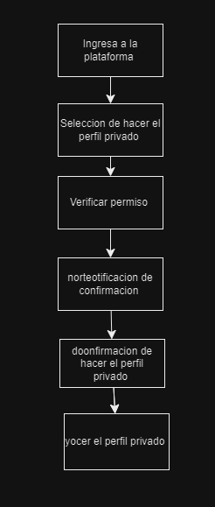 1.El usuario ingresa a la plataforma de gestión de perfiles. 2.El usuario selecciona la opción de hacer su perfil privado. 3.El sistema verifica que el usuario tenga permiso para hacer su perfil privado. 4.El sistema envía una notificación de confirmación al usuario para hacer su perfil privado. 5.El usuario confirma que desea hacer su perfil privado. 6,El sistema hace el perfil del usuario privado.

Punto de salida (describe como el proceso puede ser terminado después de ser completado con éxito) | El perfil del usuario ha sido hecho privado y se ha enviado una notificación de confirmación al usuario.
Puntos de interrupción (describe los eventos cuando el proceso puede ser terminado en el transcurso de su ejecución) | El usuario cierra la plataforma de gestión de perfiles antes de seleccionar la opción de hacer su perfil privado. El usuario no tiene permiso para hacer su perfil privado. El sistema de gestión de perfiles no puede hacer el perfil del usuario privado debido a un error técnico.

